ご利用にあたって
12月資料（B）
Ｂ表の入力について
◆対象は本校を専願志願する者です。
（含む奨学生）
───────────────────────────────────
除く、併願での
学業奨学生制度 該当者
───────────────────────────────────
◆記入者欄、押印は要りません。
◆性別欄と志願区分欄は、該当する「オプション○印」をクリックしてください。黒く塗りつぶされます。
◆学習成績の「評定合計」｢学習点」欄は、計算式組み込みで自動計算に項目になっています。
シート保護の解除について
◆データシートは、入力部分以外の操作ミスを防止するために「シートの保護」を行っています。不都合な場合は、次の操作によりシトー保護の解除をして下さい。
◆解除方法
[ホーム]タブの[セル]グループにある[書式]コマンドをクリックします。
表示されたサブメニュー内の[保護]で、「シート保護の解除（P)」を選択します。
専願志願者（含む奨学生）調査書
 |  |  |  |  |  |  |  | 旭川龍谷高等学校

（ふりがな）
生徒氏名
性別
学校名 | 龍谷 中学校 |  |  |  |  |  | りゅうこく はなこ
 |  |  |  |  |  |  | 龍谷 花子
記入者 | 山田 太郎

 | 志願区分 （該当の○印を チェック） |  | 一般入試 | 推薦入試 |  |  | コース区分 （第２志望まで 番号で記入可） |  | 普通科
 |  |  | 専願者 | 石田スカラシップ生 | 学 業 奨学生 | 体育文化 奨学生 |  |  | 特進 難関突破 | 特進 文武両道 | キャリア デザイン
 |  |  |  |  |  |  |  |  | 1 | 2
■ 学習成績
教科
学年
 | 国語 | 社会 | 数学 | 理科 | 音楽 | 美術 | 保健 体育 | 技術 家庭 | 英語 | 評定 合計 | 学習点

印刷について
◆「印刷範囲」の設定と「余白」のユーザ設定を行っています。
◆ご使用のプリンターにより、ページの右端が切れるなど正常に印刷できない場合は、「ページ設定」での余白調整やページの縮小印刷機能を使用し、１枚に印刷できるよう再設定をお願いいたします。
1 年 | 5 | 3 | 5 | 4 | 4 | 5 | 4 | 4 | 5 | 39 | 78
2 年 | 4 | 4 | 5 | 5 | 5 | 5 | 4 | 4 | 5 | 41 | 82
3 年 | 5 | 5 | 5 | 5 | 5 | 4 | 4 | 4 | 5 | 42 | 126
 |  |  |  |  |  |  |  |  |  | 合計 | 286
■ 欠席状況 |  |  |  |  |  |  |  | ■ 身体状況
日数
学年
 | 欠席日数 |  | 主な理由 |  |  |  |  | 疾病その他 特記事項 特記すべきことなどが ここに入ります
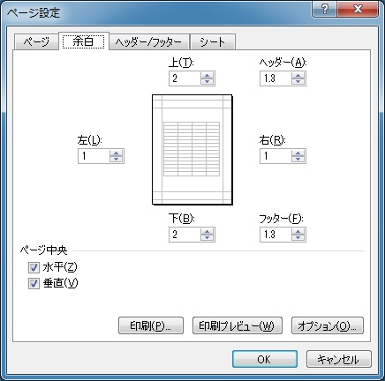
 |  |  |  |  |  |  |  | 特記すべきことなどが ここに入ります
1 年 | 0
2 年 | 2 |  | 流行性感冒
3 年 | 0

■ クラブ活動･生徒会活動･性格・趣味･特技、その他についての特記事項
特記すべきことなどがここに入ります

 |  |  |  |  | 〒078-8340 旭川市東旭川町共栄15-2
 |  |  |  |  | Tel 0166-39-2700 Fax 0166-39-2704
 |  |  |  |  | Eメール post@ryukoku.info ( post master)

調査書
12月資料（B）
専願志願者（含む奨学生）調査書
 |  |  |  |  |  |  |  | 旭川龍谷高等学校

（ふりがな）
生徒氏名
性別
学校名

記入者

 | 志願区分 （該当の○印を チェック） |  | 一般入試 | 一般入試 |  |  | コース区分 （第２志望まで 番号で記入可） |  | 普通科
 |  |  | 専願者 | 石田スカラシップ生 | 学 業 奨学生 | 体育文化 奨学生 |  |  | 特進 難関突破 | 特進 文武両道 | キャリア デザイン

教科
学年
■ 学習成績
 | 国語 | 社会 | 数学 | 理科 | 音楽 | 美術 | 保健 体育 | 技術 家庭 | 英語 | 評定 合計 | 学習点

1 年 |  |  |  |  |  |  |  |  |  |  | 0
2 年 |  |  |  |  |  |  |  |  |  |  | 0
3 年 |  |  |  |  |  |  |  |  |  |  | 0
 |  |  |  |  |  |  |  |  |  | 合計 | 0
■ 欠席状況 |  |  |  |  |  |  |  | ■ 身体状況
日数
学年
 | 欠席日数 |  | 主な理由 |  |  |  |  | 疾病その他 特記事項

1 年
2 年
3 年

■ クラブ活動･生徒会活動･性格・趣味･特技、その他についての特記事項

 |  |  |  |  | 〒078-8340 旭川市東旭川町共栄15-2
 |  |  |  |  | Tel 0166-39-2700 Fax 0166-39-2704
 |  |  |  |  | Eメール post@ryukoku.info ( post master)

